상품제안서
효도라디오 DMP7000 306곡 정품음원탑재 | 상품코드: F01309

 |  |  |  |  |  | 02-412-0044 | www.easy1.co.kr
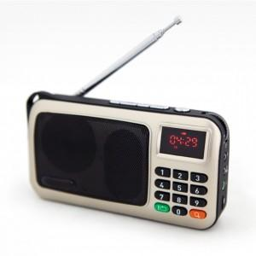

【상세/제작정보】 | .

【인쇄/포장옵션】 | 풀칼라 / 포장지포장

【공급단가】 | 수량 | 100~ | 500~ | 1,000~ | 3,000~
*VAT별도 | 단가 | 36,820원 | 35,450원 | 34,090원 | 32,730원

【상품 URL】 | https://dev.easy1.co.kr:443/src/goods_detail.php?gdno=1309

